T101_0324
管理No.T101 |  |  |  |  |  |  | 申込締切日 | 2017-03-17
東京都トラック協会コンソーシアム 団体課題別人材力支援事業 集合研修 参加申込書

≪送信先≫ | FAX： 03-3342-5554 |  |  |  |  | （この用紙をFAXにてご送信ください）
 | E-mail：dantai-truck@manpower.co.jp |  |  |  |  | （添付し、メールにてご送信ください）

集合研修名
熾烈な人材獲得競争を勝ち抜くために中小企業が備えるべき必須スキル
「いい人」に入社してもらうために必要な”採用力”とは
～最新の市場環境や他社事例をヒントに「何を変えなければいけないか」を考える～
対象者 |  |  | 実施日時 |  |  |  | 会場
経営者 人事担当者 |  |  | 2017-03-24 | / | 金曜日 |  | BIZ新宿
 |  |  | 9:30 ～ 12:00 |  |  |  | 研修室A

概要
 | 【研修内容】 | 深刻な人材不足・採用難に直面しているのは、トラック業界だけではありません。
 |  | 「いい人」の奪い合いは激しさを増すばかり。業界の枠を越えた人材争奪戦が繰り広げ
 |  | られています。日本の労働力人口は減少、人材獲得競争がさらに激化するのは間違い
 |  | ありません。未曾有の人材獲得競争をまえに各社がどのような工夫を凝らしているのか、
 |  | 中小企業が備えるべき“採用力”とは何かを紹介し、自社の人材採用における
 |  | 要改善ポイントを明らかにしていただきます。
 | 【期待効果】 | ➤ 採用の改善・見直しにあたって、採用のどの領域を検討すべきか、明らかになります。
 |  | ➤ 自社の採用力が、他社と比べ、どの水準にあるのかを把握できます。
 |  | ➤ 具体的な施策を考えるうえでのヒント（選択肢）を入手できます。

貴社名 |  |  |  | ご担当者名
 |  |  |  | ﾒｰﾙｱﾄﾞﾚｽ

参加者氏名 |  |  |  | 部署名
（ふりがな）
 |  |  |  | 役職

メールアドレス

参加者氏名 |  |  |  | 部署名
（ふりがな）
 |  |  |  | 役職

メールアドレス

集合研修 カリキュラム | １．データで読み解く最新人材マーケットと将来予測
 | ２．「いい人」に入社してもらうために必要な企業の“採用力”とは
 | ３．採用プロセス（募集～選考（面接）～フォロー）でみた強化ポイント＆他社事例
 | ４．参加者同士によるミニ・ディスカッション
 | ５．人材採用におけるHot Topicと中小企業にとって必要な対応／スタンス
※カリキュラムは変更になる場合がありますことをあらかじめご了承ください。
集合研修 講師
 | 牧野 剛
 | 【略歴】 | 人材紹介業界数社で、ヘッドハンター、キャリアアドバイザーとしてキャリアを積んだ後、
 |  | Eコマース（インターネット通販）企業の人事総務責任者等を経て独立。

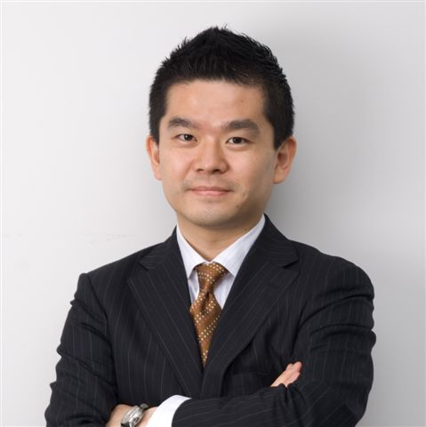
 |  | 人材の獲得や定着化に課題を感じている企業に対し、
 |  | 採用マーケティング（ターゲットに”強み””魅力”を届けるメッセージ
 |  | づくり）や採用プロセスの改善（募集・選考～囲い込み）を得意とする。

 |  | 新卒採用・中途採用の他、人事制度見直し、企業統廃合に伴う
 |  | 業務・IT統合支援等の経験も多数。

 |  | 北海道出身、４２歳。

講師からの メッセージ | いま、業界の垣根を越えて、激しい人材獲得競争が展開されており、なんとかして良い人材をえようと
 | 各社が様々な工夫を凝らしています。本研修はそうしたトレンド／事例が凝縮された内容になっています。
 | 本事業の序盤、採用についてあらためて考えるきっかけとして活用いただけましたら幸いです。

会場
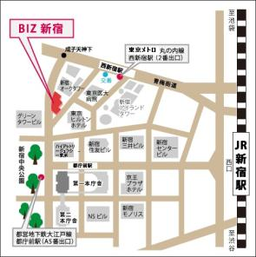
BIZ新宿（新宿区立産業会館）
〒160-0023 新宿区西新宿6丁目8番2号
TEL：03-3344-3011
https://www.city.shinjuku.lg.jp/content/000147528.pdf

＜アクセス＞ | 【東京メトロ丸ノ内線】
 | 「西新宿駅（2番出口）」徒歩5分
 | 【都営地下鉄大江戸線】
 | 「都庁前駅（A5番出口）」徒歩8分

※研修効果を高める為、一回の研修参加人数を |  |  |  | ≪お問合わせ先≫
限定させていただいております。 お申込みいただいた時点で |  |  |  |  | 東京都トラック協会コンソーシアム
既に定員に達していた場合、研修参加をお断りさせて |  |  |  |  | 事務局（マンパワーグループ内）
いただくこともありますので予めご了承ください。 |  |  |  | TEL | 03-3342-4760
※ご記入いただいた情報につきましては、本事業に関する |  |  |  | 住所 | 〒163-0437
ご連絡やご案内の範囲内にて利用いたします。 |  |  |  |  | 新宿区西新宿2-1-1 新宿三井ビル 37階
 |  |  |  | mail | dantai-truck@manpower.co.jp

